Sheet1
 | 动作名称 | 动作要点说明 | 图片
六段单练 | 预备式 | 并步直立，头正身直，行礼时目视前方。 | 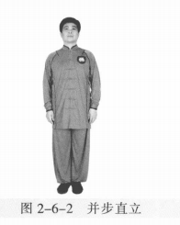
 | 起 势 | （1）左脚轻提，向左跨出。两脚间距与肩同 宽。（2）两手自然垂放于胯窝处，肘、膝关节放松微 屈。两眼平视。两手匀速上抬至与头同高。 （3）两臂屈肘，两手向身体中线划弧下落至胯前，掌心朝下；同时重心移至 右脚，两脚右实左虚。下颌微内收，闭口叩齿，舌尖轻抵上腭，百会穴轻上领，使颈项竖直。涵胸拔背，正腰落胯，提肛裹臀，收腹吊 裆，自然腹式呼吸，静心凝神。心静体松，自然而然。 | 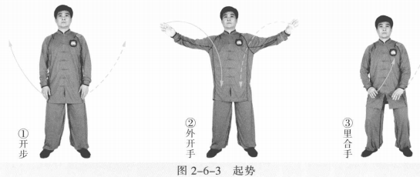
 | 上金刚 | (1)左脚向左前进步成左弓步。同时两手向左前方拥起，左前右后成侧立 掌。眼平视。 (2)右胯松沉，重心移至右腿成右弓步。以左脚跟为轴，左脚尖内扣，右脚 尖外摆与右腿和身体成顺势。同时身体右转，右手随之向右后划弧，左手向右下 划弧。两手成侧立掌。 (3)左胯松沉，重心前移左腿成左弓步，身体左转。同时左手向左前挤，右 掌向前成侧立掌至胸前。 (4)右腿提膝跟步成右虚步，身体右转。同时右手向前上提，再向内、向下 划圆变拳；左手向内、向下划圆成侧立掌。 (5)右拳下落成立拳，左掌掌心向上至脐下。眼平视 。 动作要点：重心转换平稳，手脚相随。 | 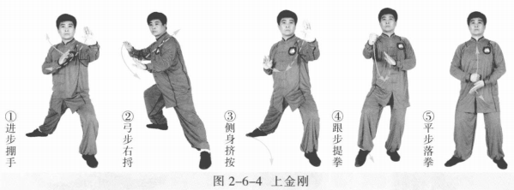
 | 懒扎衣 | (1)重心移至右腿成左虚步。同时右拳变掌向上抬至鼻高，与左掌心相对。 (2)左脚向左开步，右脚跟步成右虚步。同时两掌于体前如抱球状划弧。左 肘向左上旋，右掌向左侧挤按。眼视左肘前方。 (3)右脚向右侧开步成右弓步。同时左掌至于左胯上缘，虎口卡腰，肘尖稍 内扣。右掌向右上沿顺时针方向划弧。 动作要点：两手如抱球状，松肩转肘。 | 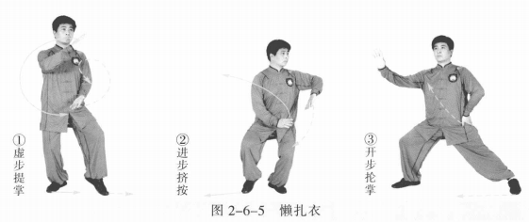
 | 单鞭 | (1)左脚跟步成左虚步。左掌向前上至胸前，两掌侧立。眼看右手方向。 (2)右胯松沉，右脚向右侧开步，左脚跟步成左虚步。同时右掌向右下翻 转，右肘向上翻，左掌随右掌向右侧挤按。右掌心向外，指尖斜向下；左掌指尖 斜向右上。眼平视。 (3)左脚向左开步成左弓步。同时右手变勾手向右上提；左手向上向左划弧 成侧立掌。 动作要点：松肩坠肘，外三合。 | 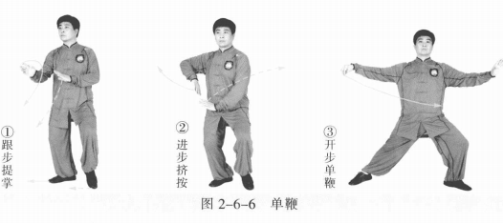
 | 云手 | (1)右胯松沉。同时右勾手变掌向下向左划弧至体前，左掌向上、向左划弧 成侧立掌。眼平视。 (2)重心移至右腿成右弓步。同时右手沿顺时针方向向上、向右在身前划 圆，左手沿逆时针方向向下、向右划弧至腹前。 动作要点：重心平稳侧移，不能扭腰晃肩。 | 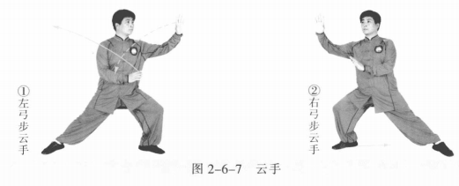
 | 跌插 | (1)重心左移左腿，右脚撤步成右虚步。 (2)右腿屈腿提膝，再震步落在左脚内侧，屈膝下蹲；左脚向左伸出成左仆 步，脚尖向内。身体左转。同时右手向后上划弧成侧立掌至右耳侧；左手向左前 成侧立掌。 动作要点：转身震步，下蹲脚出。 | 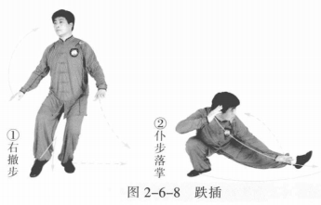
 | 扫堂腿 | 左腿屈膝，重心前移；以左脚跟为轴脚尖外摆，右腿伸直向右扫转180°。 同时左手向左上划弧成侧立掌至左耳侧；右掌向左划弧，肘微屈至右腿上方，掌 心向前。 动作要点：屈膝前冲，平稳扫转 | 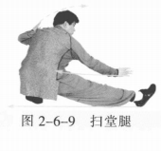
 | 顺步倒撵猴 | (1)右脚向后退步成左弓步，身体上起右转。左手成侧立掌上提向内划弧；右掌后收至体侧，掌心向内。 (2)左脚后撤成左虚步，身体松沉。左掌向下、向外划弧至左膝前外侧，掌心 向内，掌指向下；右掌上提至胸前，掌心向内，掌指向左。眼平视。 (3)左脚向后退步成右弓步，身体左转。右手成侧立掌上提向内划弧；左掌 后收至体侧，掌心向内。 (4)右脚后撤成虚步，身体松沉。右掌向下、向外划弧至右膝前外侧，掌心向 内，掌指向下；左掌上提至胸前，掌心向内，掌指向左。眼平视。 (5)右脚向后退步成左弓步，身体右转。左手成侧立掌上提向内划弧，右掌 后收至体侧，掌心向内。 (6)左脚后撤成左虚步，身体松沉。左掌向下、向外划弧至左膝前外侧，掌 心向内，掌指向下；右掌上提至胸前，掌心向内，掌指向左。眼视左手前方。 动作要点：身随步换，手脚一致。 | 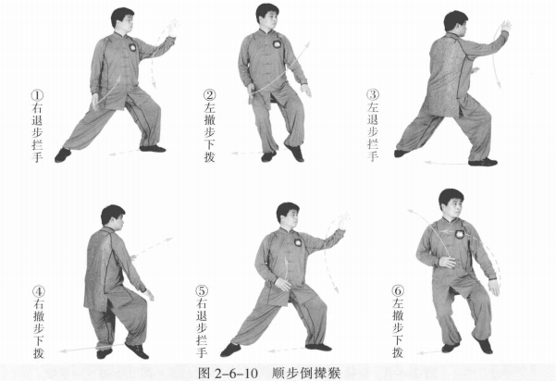
 | 扎七星 | (1)重心移右腿，右脚向右开步成右弓步，身体右转。右掌上提向右划弧成侧立掌，左掌上提至胸前成侧立掌。 (2)重心移左腿，屈膝下蹲；右腿伸直成右仆步，身体右转。同时两掌向 下、向左再向上沿顺时针方向划圆，右掌至右膝内侧，指尖向右，掌心向前；左 掌收至左耳旁，掌心向下。 (3)重心前移右腿成右弓步。右手顺右腿向右、向上变拳，左掌变拳向右上 摆至胸前，双拳成侧立拳。 动作要点：松胯屈膝，顶劲领起。 | 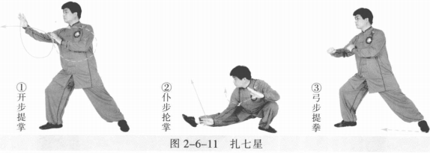
 | 十字手 | (1)右胯松沉，左脚跟步成左虚步，身体右转。同时两拳变掌，左手侧立掌 搭右手腕上，两手交叉成十字状。 (2)右腿屈膝下蹲，两掌交叉下压，左掌心向下，右掌心向左。眼看两手。 动作要点：侧身下蹲，右掌缠压。 | 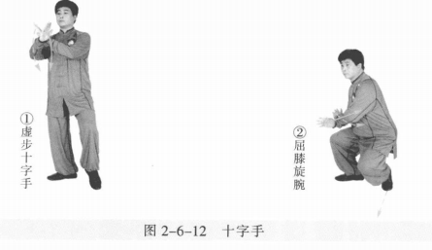
 | 迎面肘 | 左脚向左前进步成左弓步，同时左肘向后下，右臂向右上盘肘。 动作要点：松胯转腰，肘尖不过前脚尖，左掌心对右拳面。 | 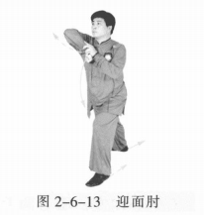
 | 开门迎客 | 右脚退步，左脚撤步成左虚步，身体右转。同时右拳变掌向下、向右落至胯 旁，掌心向内，掌指斜向下；左掌向上、向右划弧，成侧立掌。 动作要点：胯收体转，上下相随。 | 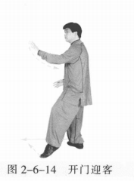
 | 迎门靠 | 右脚向前进步，左脚跟步成左虚步，身体左转。同时右臂内旋至体前，掌心 向外；左掌屈臂内收至胸前，掌心向下。 动作要点：臂旋肩出，身步齐到。 | 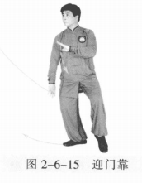
 | 野马分鬃 | (1)重心移左腿，右脚向右前进步成右弓步。同时右手臂外旋向上经胸前向 右前划弧；左手向下经左胯前至体前。 (2)右胯松沉，左脚向前跟步，再向左前弧形上步成左弓步，身体右转。左手 向上经胸前向左划弧；右手向下后收，经右胯前划弧至小腹前。 (3)左胯松沉，右脚向前跟步再向右前弧形上步成右弓步，身体左转。右手 向上经胸前向右划弧；左手向下后收经左胯前划弧至小腹前。 动作要点：步轻身稳，节节贯穿。 | 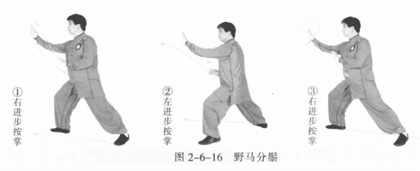
 | 倒撵猴 | (1)右脚向右后退步成左弓步，身体右转。同时右掌向上、向内经胸前向下划 弧至胸前成侧立掌；左掌经体前落于左腿外侧，掌心向内。眼平视。 (2)重心后移右腿，左脚后收再向左后弧形退步成右弓步，身体左转。同时左 掌向外、向上再向内划弧至腹前；右掌向下、向外划弧至体侧。 (3)重心后移左腿，右脚后收再向右后弧形退步成左弓步，身体右转。同时右 掌向外、向上再向内划弧至腹前；左掌向下、向外划弧至体侧。 动作要点：臂走立圆，步行弧线。 | 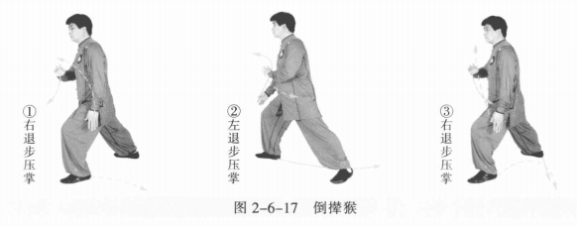
 | 白鹤亮翅 | (1)左脚撤步，再向左开步，右脚跟步成右虚步。左手向左上，右手向左下 划弧，两掌成侧立掌。 (2)右脚向右前进步，左脚跟步成左虚步，身体右转。同时两手臂沿顺时针 方向在体前划弧，两掌右高左低成侧立掌。 动作要点：松肩臂旋，进步身转。 | 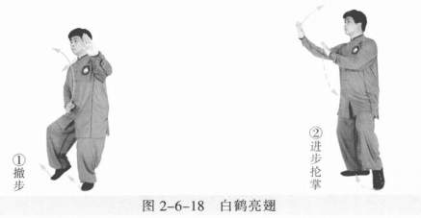
 | 金鸡独立 | (1)左脚向右前上步，右脚变虚步，身体右转，右臂内旋上提，掌心斜向 上；左手向前上划弧落至左胯旁，掌心向下。 (2)右脚提膝成左独立步，同时左手在体前向上再后收向下划弧，右手向后 向下绕右耳再向上过头顶。 动作要点：两手上托下按错落有致，松沉屈膝。 | 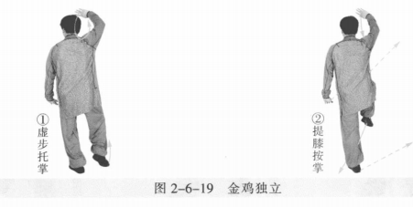
 | 闪通背 | (1)左脚尖内扣，右膝上领，身体右转90°。右脚落地后左脚向左前上步 成左弓步。同时左掌向上、向前成侧立掌，右掌下落至胸前。眼平视。 (2)右胯后收，以左脚跟为轴，左脚脚尖内扣，身体右转180°,右脚向右 后退步成右弓步，同时两掌向上、向右沿顺时针方向划弧，左掌落至身体左前， 掌心斜向下，右掌落至胸前成侧立掌。眼视左手方向。 动作要点：步换身转，手脚相随。 | 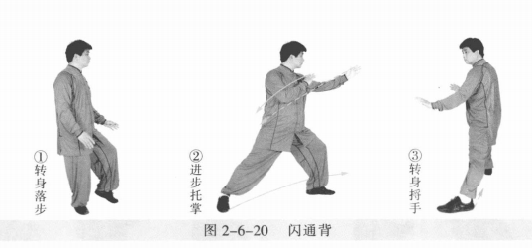
 | 弯弓射虎 | (1)收左脚，向左前进步成左弓步，身体左转。左掌变拳向前上提起，右掌 变拳向前上提至胸前。 (2)右胯后收，重心移至右腿成右弓步，身体左转再右转。同时左拳向后向 下再向前打出，右拳向前向上再后收绕转划圆。 动作要点：落胯正身，两拳绕转。 | 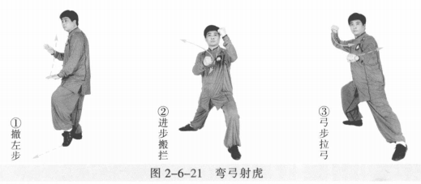
 | 上金刚 | (1)重心前移左腿成左弓步。同时两拳变掌向左前方拥起，两手左前右后成 侧立掌。眼平视。 (2)右胯松沉，重心移至右腿成右弓步。以左脚跟为轴，左脚尖内扣，右脚 尖外摆与右腿和身体成顺势。同时身体右转。右手随之向右后划弧，左手向右下 划弧。两手成侧立掌。 (3)左胯松沉，重心前移左腿成左弓步，身体左转。同时左手向左前挤，右 掌向前成侧立掌至胸前。 (4)右腿提膝跟步成右虚步，身体右转。同时右手向前上提，再向内、向下 划圆变拳；左手向内、向下划圆成侧立掌。 (5)右拳下落成立拳，左掌掌心向上至脐下。眼平视(图2-6-22⑤)。 动作要点：重心转换平稳，手脚相随。 | 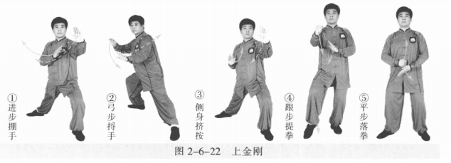
 | 懒扎衣 | (1)重心移至右腿成左虚步。同时右拳变掌向上抬至鼻高，与左掌心相对。 (2)左脚向左开步，右脚跟步成右虚步。同时两掌于体前如抱球状划弧。左 肘向左上旋，右掌向左侧挤按。眼视左肘前方。 (3)右脚向右侧开步成右弓步。同时左掌至于左胯上缘，虎口卡腰，肘尖稍 内扣。右掌向右上沿顺时针方向划弧。 动作要点：两手如抱球状，松肩转肘。 | 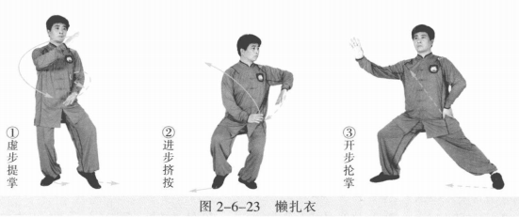
 | 单鞭 | (1)左脚跟步成左虚步。左掌向前上至胸前，两掌侧立。眼看右手方向。 (2)右胯松沉，右脚向右侧开步，左脚跟步成左虚步。同时右掌向右下翻 转，右肘向上翻，左掌随右掌向右侧挤按。右掌心向外，指尖斜向下；左掌指尖 斜向右上。眼平视。 (3)左脚向左开步成左弓步。同时右手变勾手向右上提；左手向上向左划弧 成侧立掌。 动作要点：松肩坠肘，外三合。 | 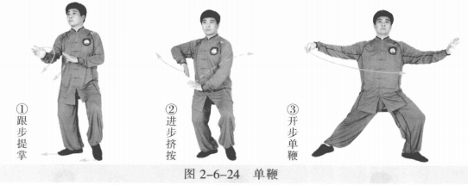
 | 云手 | (1)右胯松沉。同时右勾手变掌向下、向左划弧至体前，左掌向上、向左划 弧成侧立掌。眼平视。 (2)重心移至右腿成右弓步。同时右手沿顺时针方向向上、向右在身前划 圆，左手沿逆时针方向向下、向右划弧至腹前。 动作要点：重心平稳侧移，不能扭腰晃肩。 | 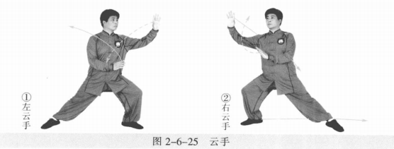
 | 顺步倒撵猴 | (1)右脚向左后退步成左弓步，身体右转90°。左手成侧立掌上提向内划弧， 右掌后收至体侧，掌心向内。眼平视。 (2)左脚后撤成左虚步，身体松沉。左掌向下、向外划弧至左膝前外侧，掌心 向内，掌指向下；右掌上提至胸前，掌心向内，掌指向左。眼平视。 (3)左脚向后退步成右弓步，身体左转。右手成侧立掌上提向内划弧；左掌 后收至体侧，掌心向内。 (4)右脚后撤成虚步，身体松沉。右掌向下、向外划弧至右膝前外侧，掌心向内， 掌指向下；左掌上提至胸前，掌心向内，掌指向左。眼平视。 (5)右脚向后退步成左弓步，身体右转。左手成侧立掌上提向内划弧，右掌 后收至体侧，掌心向内。 (6)左脚后撤成左虚步，身体松沉。左掌向下、向外划弧至左膝前外侧，掌 心向内，掌指向下；右掌上提至胸前，掌心向内，掌指向左。眼视左手前方。 动作要点：身随步换，手脚一致。 | 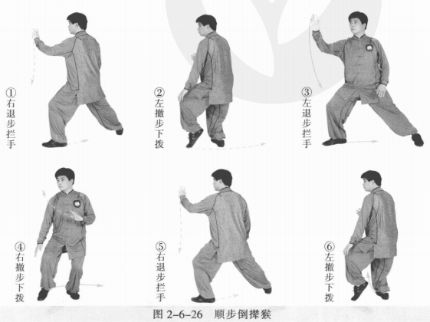
 | 跌插 | 重心移至左腿，右脚提膝，震步落于左脚内侧，屈膝下蹲；左脚向左伸出成 左仆步。同时右手收至右耳侧，左手向左前成侧立掌。 动作要点：换脚震步，下蹲脚出。 | 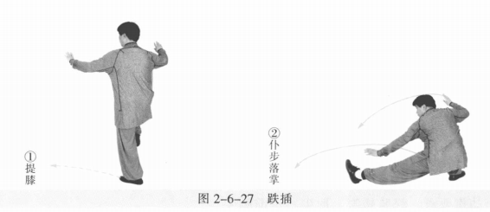
 | 扫堂腿 | 左腿屈膝，重心前移；以左脚跟为轴脚尖外 摆，右腿伸直掠地面向右扫转180°。同时左手向 左上划弧成侧立掌至左耳侧；右掌向左划弧，肘微屈至右腿上方，掌心向前。动作要点：屈膝前冲，平稳扫转。 | 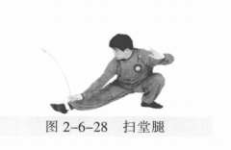
 | 扎七星 | (1)重心移右腿，身体上起。右掌向右上提划弧，成侧立掌；左掌收至胸前 成侧立掌。眼平视。 (2)重心移左腿，屈膝下蹲；右腿伸直成右仆步，身体右转。同时两掌向 下、向左再向上沿顺时针方向划圆，右掌至右膝内侧，指尖向右，掌心向前；左 掌收至左耳旁，掌心向下。 (3)重心前移右腿成右弓步。右手顺右腿向右、向上变拳，左掌变拳向右上 摆至胸前，双拳成侧立拳。 动作要点：松胯屈膝，顶劲领起。 | 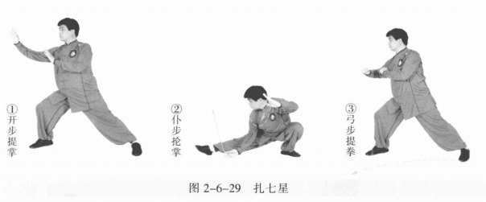
 | 迎面肘 | 左脚上步成左弓步，身体左转。同时左拳变掌至右拳面上，右臂向右上盘 肘，左肘向后下。 动作要点：松胯转腰，肘尖不过前脚尖。 | 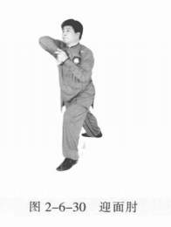
 | 十字手 | 重心移至右腿，松沉下蹲，左脚撤步成左虚步，身体右转。同时右拳变掌， 左手侧立掌搭右手腕上，两手交叉成十字状。左掌心侧向下；右掌心向左。眼平视。动作要点：侧身下蹲，右掌缠压。 | 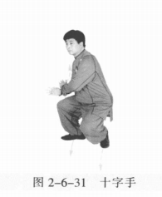
 | 迎门靠 | 重心移至左脚，身体上起。紧接着，右脚向前进步，左脚跟步成左虚步，身 体左转。同时右臂内旋至体前，掌心向外；左掌屈臂收至胸前，掌心向下。动作要点：臂旋肩出，身步齐到。 | 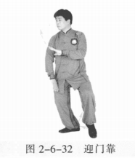
 | 开门迎客 | 重心移至左腿，右脚退步，左脚撤步成左虚步，身体右转。同时右掌内收向右 落至体侧，掌心向内，掌指斜向下；左掌向上、向右划弧成侧立掌。 动作要点：胯收体转，上下相随。 | 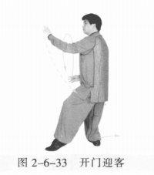
 | 倒撵猴 | (1)右脚向右后退步成左弓步，身体右转。同时右掌向右、向上再向内经胸 前向下划圆至腹前成侧立掌；左掌经体前落于左腿外侧，掌心向内。眼平视。 (2)重心后移右腿，左脚后收再向左后弧形退步成右弓步，身体左转。同时 左掌向外、向上再向内划弧至腹前；右掌向下、向外划弧至体侧。 (3)重心后移左腿，右脚后收再向右后弧形退步成左弓步，身体右转。同时右 掌向外、向上再向内划弧至腹前；左掌向下、向外划弧至体侧。 | 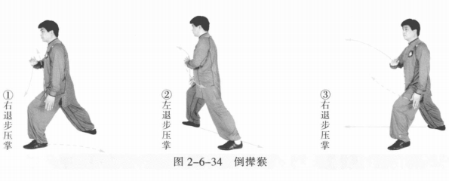
 | 野马分鬃 | (1)右脚向右前上步成右弓步，身体左转。同时右手上提经胸前向右前划 弧；左手向上提至体前。 (2)右胯松沉，左脚向前跟步，再向左前弧形上步成左弓步，身体右转。左 手向上经胸前向左划弧；右手向下后收，经右胯前划弧至小腹前。 (3)左胯松沉，右脚向前跟步再向右前弧形上步成右弓步，身体左转。右手 向上经胸前向右划弧；左手向下后收经左胯前划弧至小腹前。 | 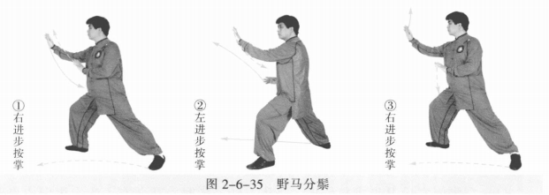
 | 金鸡独立 | (1)左脚向前上步成左虚步；右手上提向后，掌心向前上；左手向下划弧， 掌心向下。 (2)右脚提膝成左独立步。同时右手向后向下绕右耳后再向上过头顶；左手 在体前向上再后收向下划弧至体侧，掌心向下。 (3)左脚尖内扣，右脚落下成虚步。身体右转90°,两手落置体侧。 动作要点：两手上托下按错落有致，松沉屈膝。 | 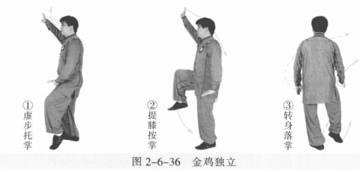
 | 白鹤亮翅 | 右膝上领，左脚尖内扣，身体右转90°,右脚落地 成右虚步。同时右掌下落至体侧。紧接着右脚向右前 进步，左脚跟步成左虚步，身体右转。同时两手臂沿 顺时针方向在体前划弧，两掌右高左低成侧立掌。 动作要点：松肩臂旋，进步身转。 | 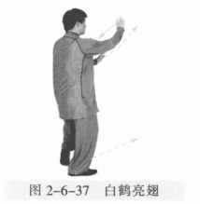
 | 闪通背 | (1)左脚向左前上步成左弓步，身体右转。同时左掌向上向前成侧立掌，右 掌后收至胸前。眼平视。 (2)右胯后收，以左脚跟为轴，左脚脚尖内扣，身体右转180°,右脚向右后 退步成右弓步，同时，两掌向上、向右沿顺时针方向划弧，左掌落至身体左前， 掌心斜向下；右掌落至胸前成侧立掌。眼视左手方向。 动作要点：步换身转，手脚相随。 | 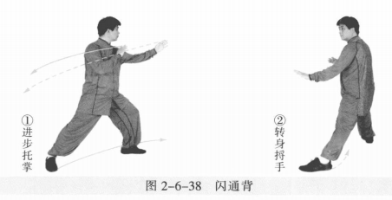
 | 弯弓射虎 | (1)收左脚，向左前进步成左弓步，身体左转。左掌变拳向前上划弧；右掌 变拳向上向前提至胸前。 (2)左胯后收，重心移至右腿成右弓步，身体左转再右转。同时左拳向后向 下再向前打出，右拳向前向上再后收绕转划圆。 动作要点：落胯正身，两拳绕转。 | 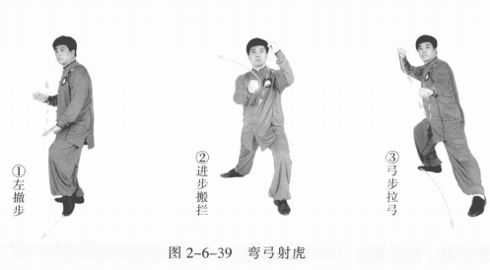
 | 收势 | (1)右脚上步成虚步。同时右拳向前向上成立拳，左拳变掌后收向下划弧， 掌心斜向下。 (2)右脚落地成平行步。左掌内旋，掌心向上；右立拳落至左掌上，眼平视 。 (3)左脚向左后退步。同时右拳变掌，两手向外分开。撤右脚，两手向上、向内划弧下落于腹前。左脚并右脚，双手落于身体两侧。心平气和，神舒体松 | 